実施前
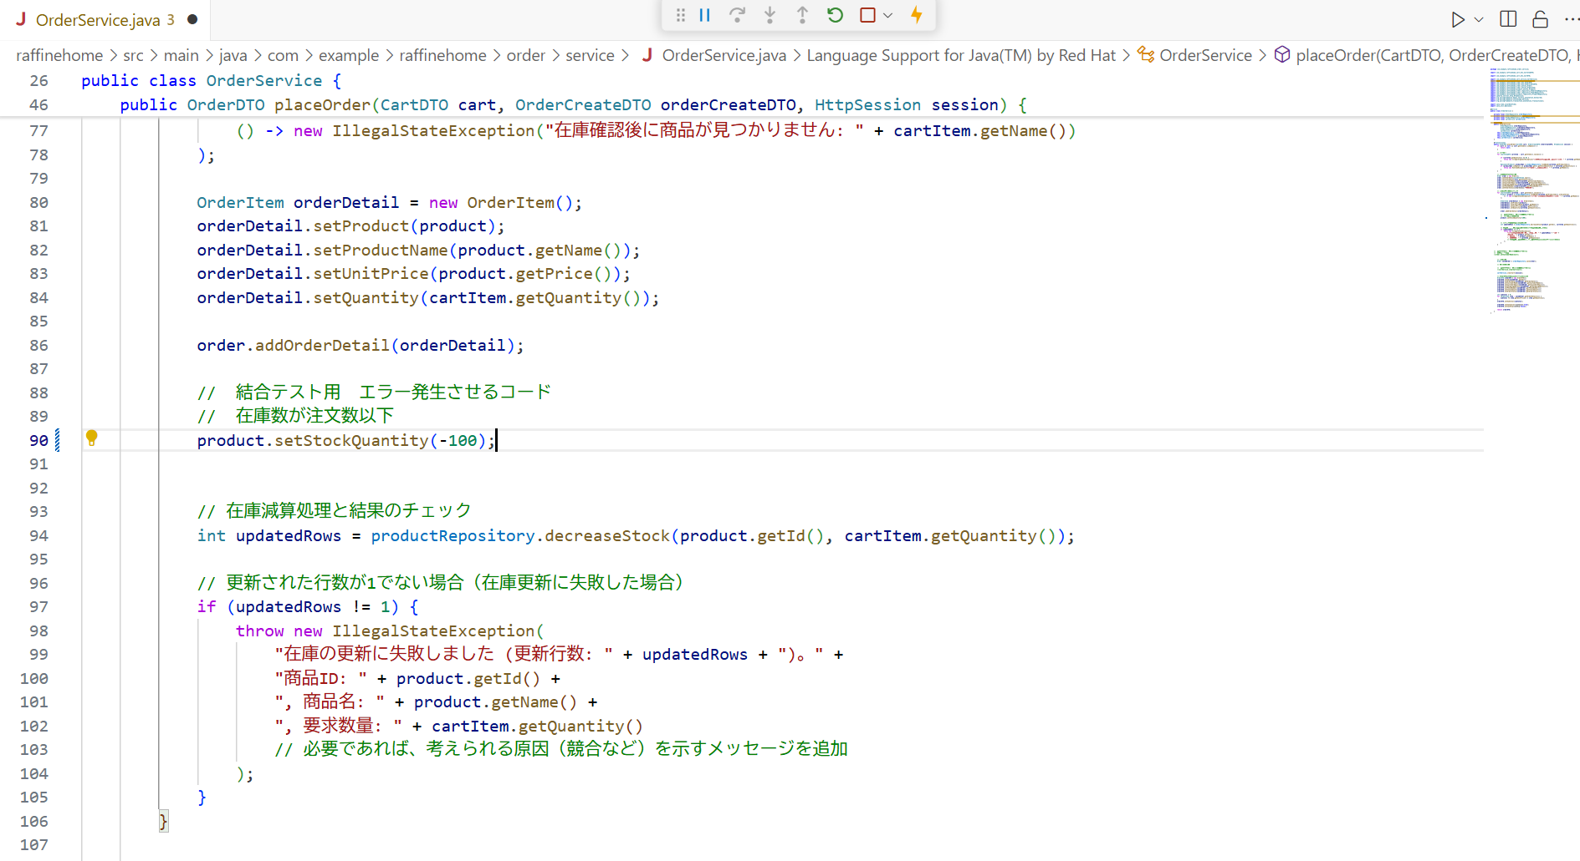
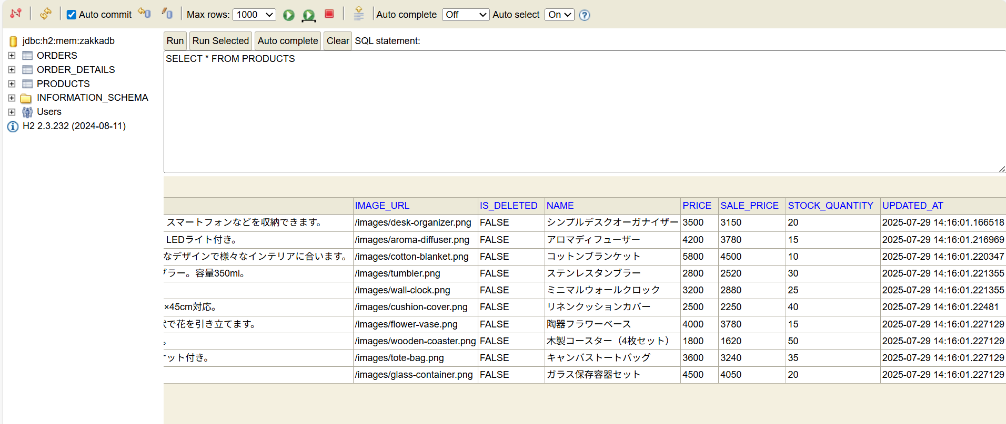
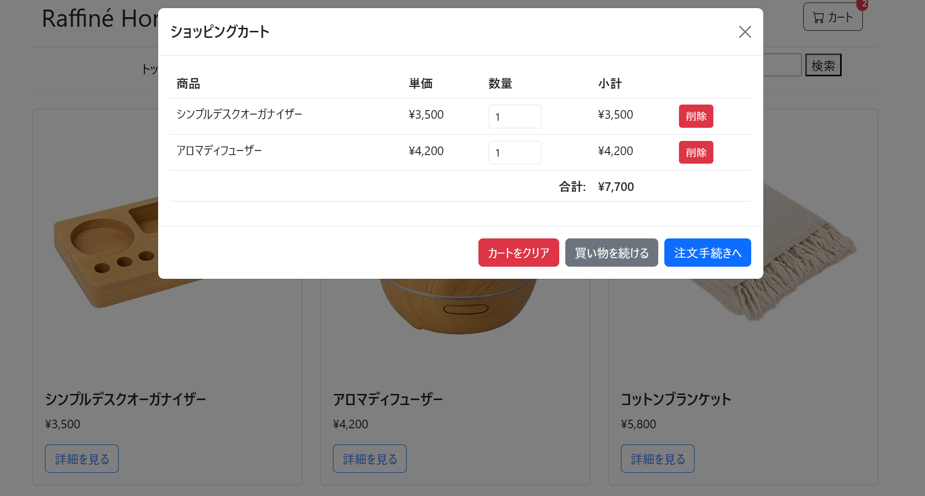

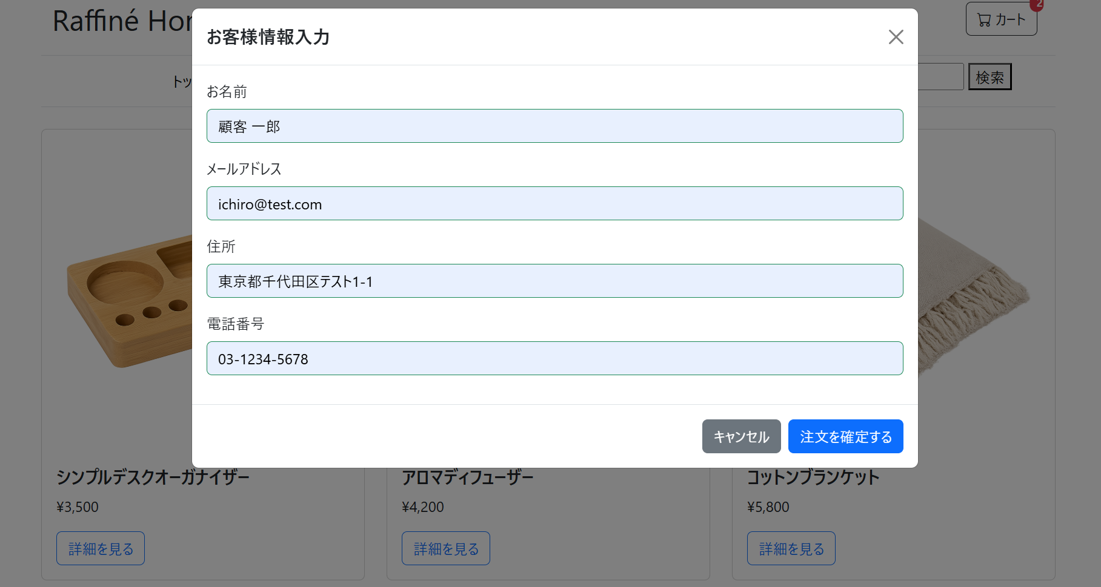

OrderService.placeOrder 内でコードの変更

実施後
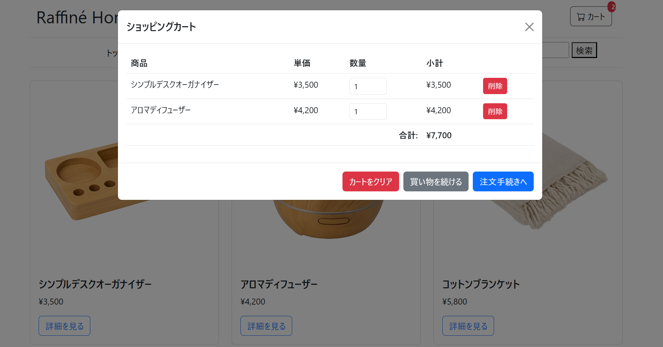
1. サーバーエラー (500 Internal Server Error) が返ること。
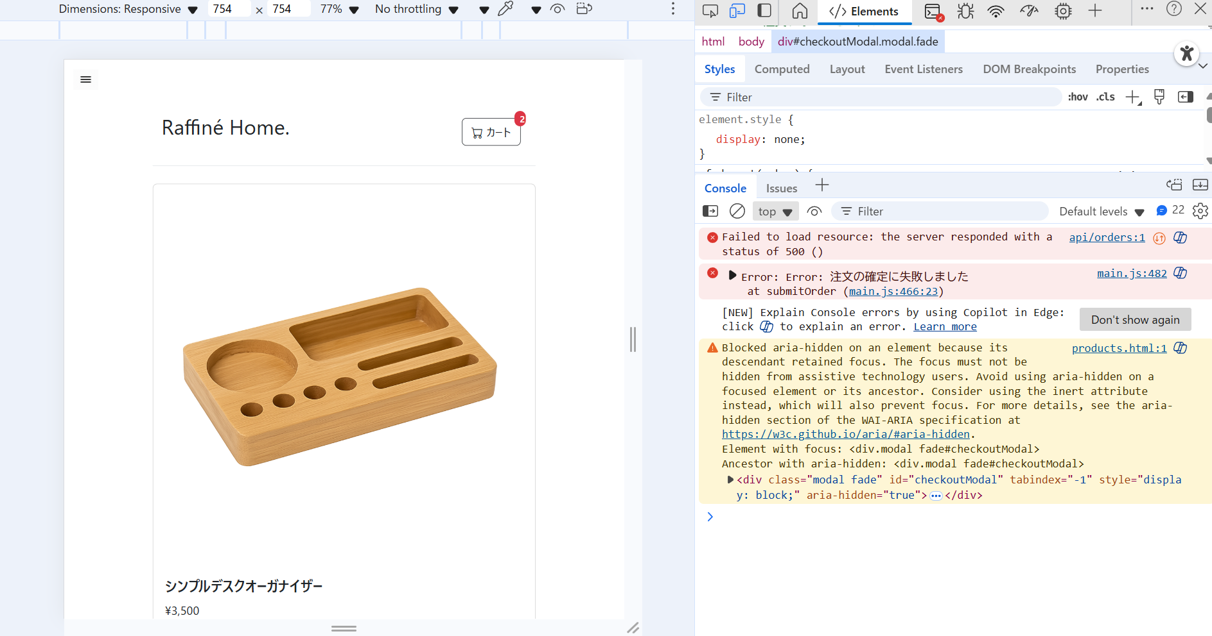

2. 画面上にエラーメッセージが表示されること。
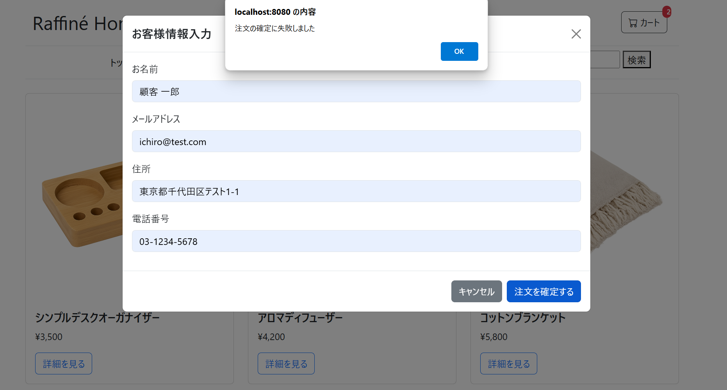

3. DBのordersテーブルに変化がないこと (ロールバック)。
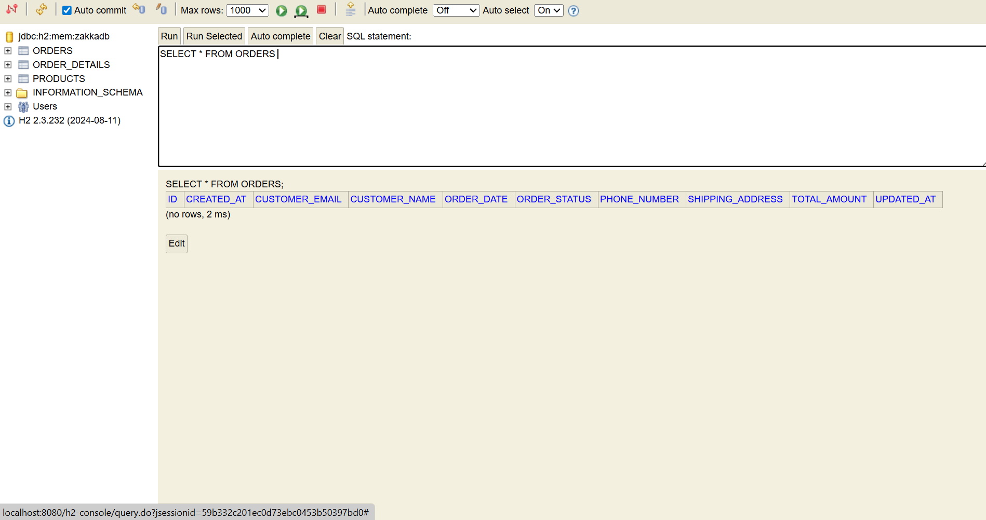

3. DBのproductsテーブルに変化がないこと (ロールバック)。
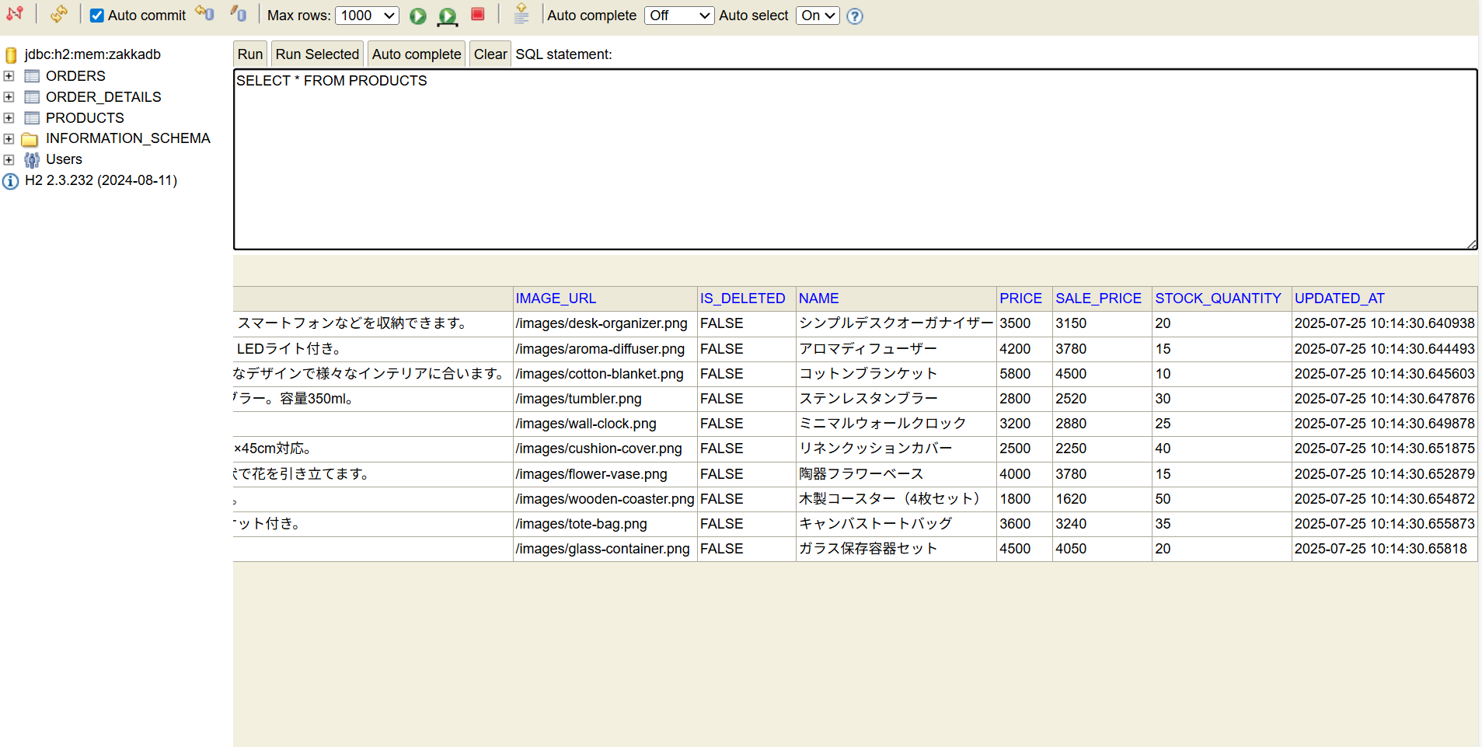

4. カートの中身やバッジは変化しないこと。

